Dashboard2
Facturacion Total
Tarjeta de debito
Cantidad Total
Tarjeta de crédito
Transferencia bancaria

Facturacion Por Mes
Facturacion Por País

Cantidad Vendida Mes
Distribucion % de los metodos de pago

Atajos de teclado
Atajos de teclado | Descripción
Ctrl Mayús Espacio | Seleccionar toda la tabla
Ctrl Flecha (hacia la derecha, la izquierda, arriba y abajo) | Desplaza el cursor a la siguiente celda no vacía
Ctrl Mayús Flecha (hacia la derecha, la izquierda, arriba y abajo) | Te mueves a la última celda no vacía seleccionando todo el rango (columna o fila)
Ctrl Espacio | Selecciona la columna actual
Mayús Espacio | Selecciona la fila actual
Ctrl + | Si tienes una fila o una columna seleccionada, agregas una fila (encima) o una columna (a la izquieda)
Ctrl - | Si tienes una fila o una columna seleccionada, eliminas la fila o la columna que tienes seleccionada
Ctrl T | Muestra el cuadro de diálogo Crear tabla
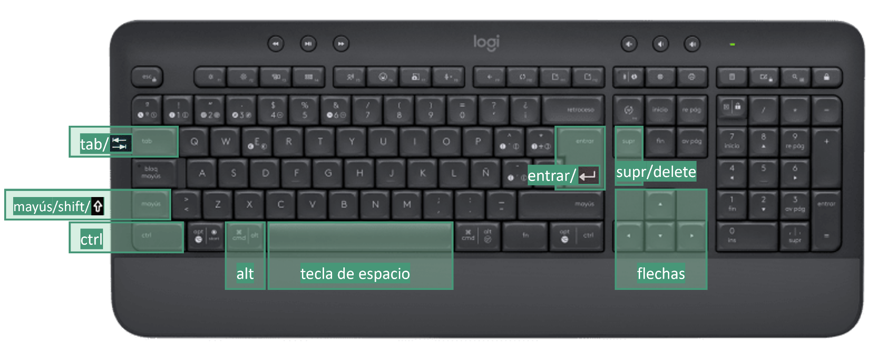
Ctrl Mayús E | Relleno rápido

Ejemplo Dashboard
318,500 €
910
48,300 €
112,700 €
157,500 €

Facturación total
Cantidad total
Tarjeta de crédito
Tarjeta de débito
Transferencia bancaria

Facturación por mes
Facturación por país

Chile | 27,300 €
Argentina | 64,050 €
México | 69,300 €
España | 78,400 €
Colombia | 79,450 €
 | Valor Total
ene | 27,650 €
feb | 25,200 €
mar | 29,400 €
abr | 19,950 €
may | 28,350 €
jun | 25,900 €
jul | 30,450 €
ago | 26,250 €
sep | 24,150 €
oct | 24,500 €
nov | 24,850 €
dic | 31,850 €

Cantidad vendida por mes
Distribución % de los métodos de pago

 | MétodoDePago
Tarjeta de crédito | 48,300 €
Tarjeta de débito | 112,700 €
Transferencia bancaria | 157,500 €
 | Cantidad Total | Rótulo Linha
ene | 79 | 79
feb | 72 | 72
mar | 84 | 84
abr | 57 | 57
may | 81 | 81
jun | 74 | 74
jul | 87 | 87
ago | 75 | 75
sep | 69 | 69
oct | 70 | 70
nov | 71 | 71
dic | 91 | 91

